P1
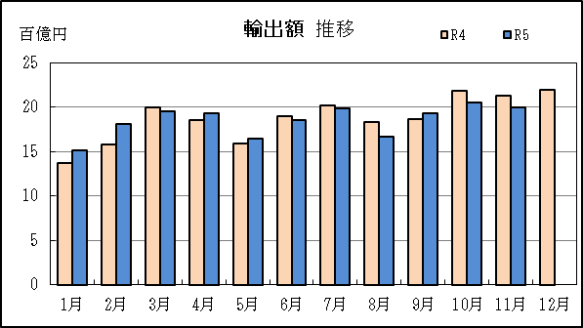
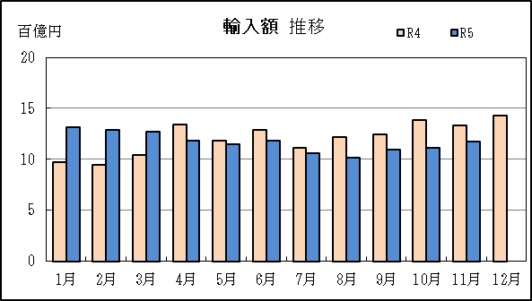
清水港 貿易概況

【令和5年11月】 |  |  |  |  |  |  |  |  |  |  |  |  |  |  |  |  | （単位：百万円、％）
区 分 |  | 輸 出 額 |  |  |  | 輸 入 額 |  |  |  | 輸出入額 |  |  |  | 差引額(▲は輸入超過）
 |  | 前年同期比 |  | 管内比 |  | 前年同期比 |  | 管内比 |  | 前年同期比 |  | 管内比 |  | 前年同期比 |  | 管内比
清水港 |  |  | 199,105 |  |  |  | 117,569 |  |  |  | 316,674 |  |  |  | 81,536
 |  | 93.5 |  | 9.2 |  | 88.1 |  | 9.6 |  | 91.4 |  | 9.4 |  | 102.5 |  | －
名古屋税関 管 内 |  |  | 2,160,901 |  |  |  | 1,225,809 |  |  |  | 3,386,710 |  |  |  | 935,092
 |  | 107.2 |  | － |  | 101.7 |  | － |  | 105.2 |  | － |  | 115.3 |  | －

【推移】 |  |  |  |  |  |  |  |  |  |  |  |  |  |  |  |  | （単位：百万円、％）
期 間 |  | 輸 出 額 |  |  |  | 輸 入 額 |  |  |  | 輸出入額 |  |  |  | 差引額(▲は輸入超過）
 |  | 金 額 |  |  | 前 年 同期比 | 金 額 |  |  | 前 年 同期比 | 金 額 |  |  | 前 年 同期比 | 金 額 |  |  | 前 年 同期比
平成30年 |  |  | 1,882,852 |  | 101.6 |  | 1,055,045 |  | 111.3 |  | 2,937,897 |  | 104.9 |  | 827,806 |  | 91.5
令和元年 |  |  | 1,823,906 |  | 96.9 |  | 1,022,045 |  | 96.9 |  | 2,845,951 |  | 96.9 |  | 801,861 |  | 96.9
令和2年 |  |  | 1,668,437 |  | 91.5 |  | 918,357 |  | 89.9 |  | 2,586,794 |  | 90.9 |  | 750,079 |  | 93.5
令和3年 |  |  | 2,029,830 |  | 121.7 |  | 1,085,042 |  | 118.2 |  | 3,114,872 |  | 120.4 |  | 944,789 |  | 126.0
令和4年 |  |  | 2,249,511 |  | 110.8 |  | 1,448,837 |  | 133.5 |  | 3,698,348 |  | 118.7 |  | 800,675 |  | 84.7
令和3年 | 下期 |  | 1,026,835 |  | 113.7 |  | 547,287 |  | 120.5 |  | 1,574,122 |  | 115.9 |  | 479,548 |  | 106.8
令和4年 | 上期 |  | 1,029,147 |  | 102.6 |  | 676,266 |  | 125.8 |  | 1,705,413 |  | 110.7 |  | 352,881 |  | 75.8
令和4年 | 下期 |  | 1,220,364 |  | 118.8 |  | 772,571 |  | 141.2 |  | 1,992,935 |  | 126.6 |  | 447,794 |  | 93.4
令和5年 | 上期 |  | 1,069,083 |  | 103.9 |  | 740,140 |  | 109.4 |  | 1,809,223 |  | 106.1 |  | 328,943 |  | 93.2
令和4年 | １月 |  | 137,467 |  | 97.8 |  | 97,544 |  | 124.1 |  | 235,011 |  | 107.2 |  | 39,922 |  | 64.4
 | ２月 |  | 158,030 |  | 98.9 |  | 94,396 |  | 123.5 |  | 252,426 |  | 106.9 |  | 63,634 |  | 76.4
 | ３月 |  | 199,508 |  | 109.7 |  | 103,852 |  | 102.5 |  | 303,360 |  | 107.1 |  | 95,656 |  | 118.8
 | ４月 |  | 185,260 |  | 109.8 |  | 133,875 |  | 137.6 |  | 319,135 |  | 120.0 |  | 51,385 |  | 72.0
 | ５月 |  | 159,155 |  | 96.0 |  | 117,956 |  | 131.1 |  | 277,111 |  | 108.3 |  | 41,199 |  | 54.3
 | ６月 |  | 189,728 |  | 101.8 |  | 128,643 |  | 136.7 |  | 318,370 |  | 113.5 |  | 61,085 |  | 66.2
 | ７月 |  | 201,770 |  | 111.9 |  | 111,720 |  | 115.4 |  | 313,490 |  | 113.1 |  | 90,050 |  | 107.9
 | ８月 |  | 182,747 |  | 112.9 |  | 122,234 |  | 141.9 |  | 304,981 |  | 123.0 |  | 60,513 |  | 80.0
 | ９月 |  | 186,212 |  | 101.9 |  | 124,153 |  | 136.5 |  | 310,365 |  | 113.4 |  | 62,060 |  | 67.6
 | 10月 |  | 217,709 |  | 132.5 |  | 138,453 |  | 160.4 |  | 356,161 |  | 142.1 |  | 79,256 |  | 101.6
 | 11月 |  | 212,964 |  | 127.7 |  | 133,409 |  | 153.7 |  | 346,373 |  | 136.6 |  | 79,554 |  | 99.5
 | 12月 |  | 218,963 |  | 128.2 |  | 142,602 |  | 142.3 |  | 361,565 |  | 133.4 |  | 76,361 |  | 108.2
令和5年 | １月 |  | 150,917 |  | 109.8 |  | 131,530 |  | 134.8 |  | 282,447 |  | 120.2 |  | 19,386 |  | 48.6
 | ２月 |  | 180,344 |  | 114.1 |  | 128,980 |  | 136.6 |  | 309,324 |  | 122.5 |  | 51,364 |  | 80.7
 | ３月 |  | 194,902 |  | 97.7 |  | 127,480 |  | 122.8 |  | 322,382 |  | 106.3 |  | 67,423 |  | 70.5
 | ４月 |  | 193,115 |  | 104.2 |  | 118,374 |  | 88.4 |  | 311,489 |  | 97.6 |  | 74,741 |  | 145.5
 | ５月 |  | 164,182 |  | 103.2 |  | 115,266 |  | 97.7 |  | 279,448 |  | 100.8 |  | 48,916 |  | 118.7
 | ６月 |  | 185,623 |  | 97.8 |  | 118,510 |  | 92.1 |  | 304,134 |  | 95.5 |  | 67,113 |  | 109.9
 | ７月 |  | 198,068 |  | 98.2 |  | 105,981 |  | 94.9 |  | 304,049 |  | 97.0 |  | 92,086 |  | 102.3
 | ８月 |  | 166,719 |  | 91.2 |  | 101,279 |  | 82.9 |  | 267,998 |  | 87.9 |  | 65,440 |  | 108.1
 | ９月 |  | 192,479 |  | 103.4 |  | 109,653 |  | 88.3 |  | 302,133 |  | 97.3 |  | 82,826 |  | 133.5
 | 10月 |  | 204,683 |  | 94.0 |  | 111,359 |  | 80.4 |  | 316,043 |  | 88.7 |  | 93,324 |  | 117.8
 | 11月 |  | 199,105 |  | 93.5 |  | 117,569 |  | 88.1 |  | 316,674 |  | 91.4 |  | 81,536 |  | 102.5
 | 12月
・令和4年以前：確定値
・令和5年：輸出の10月分並びに輸入、輸出入及び差引の9月分以前は、確報値
・管内比とは、清水港が名古屋税関管内に占める割合

【推移グラフ】

P5
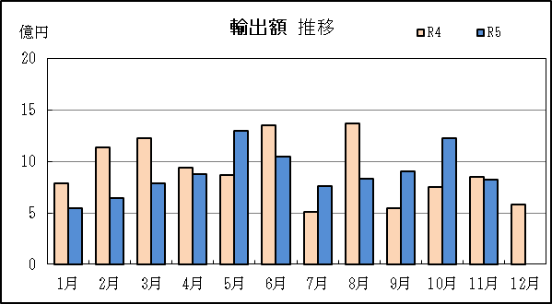
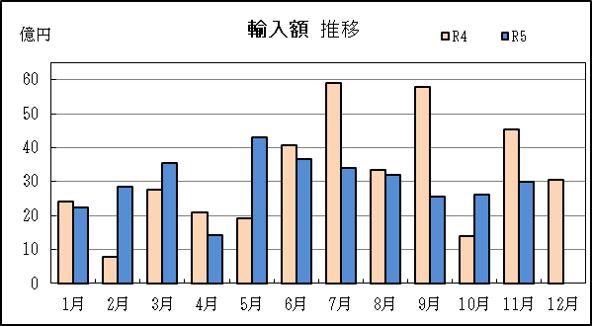
田子の浦港 貿易概況

【令和5年11月】 |  |  |  |  |  |  |  |  |  |  |  |  |  |  |  |  | （単位：百万円、％）
区 分 |  | 輸 出 額 |  |  |  | 輸 入 額 |  |  |  | 輸出入額 |  |  |  | 差引額(▲は輸入超過）
 |  | 前年同期比 |  | 管内比 |  | 前年同期比 |  | 管内比 |  | 前年同期比 |  | 管内比 |  | 前年同期比 |  | 管内比
田子の浦港 |  |  | 820 |  |  |  | 2,988 |  |  |  | 3,808 |  |  |  | ▲ 2,168
 |  | 96.0 |  | 0.0 |  | 65.8 |  | 0.2 |  | 70.6 |  | 0.1 |  | 58.8 |  | －
名古屋税関 管 内 |  |  | 2,160,901 |  |  |  | 1,225,809 |  |  |  | 3,386,710 |  |  |  | 935,092
 |  | 107.2 |  | － |  | 101.7 |  | － |  | 105.2 |  | － |  | 115.3 |  | －

【推移】 |  |  |  |  |  |  |  |  |  |  |  |  |  |  |  |  | （単位：百万円、％）
期 間 |  | 輸 出 額 |  |  |  | 輸 入 額 |  |  |  | 輸出入額 |  |  |  | 差引額(▲は輸入超過）
 |  | 金 額 |  |  | 前 年 同期比 | 金 額 |  |  | 前 年 同期比 | 金 額 |  |  | 前 年 同期比 | 金 額 |  |  | 前 年 同期比
平成30年 |  |  | 11,908 |  | 121.8 |  | 30,222 |  | 111.3 |  | 42,130 |  | 114.1 |  | ▲ 18,315 |  | 105.4
令和元年 |  |  | 11,398 |  | 95.7 |  | 24,703 |  | 81.7 |  | 36,101 |  | 85.7 |  | ▲ 13,305 |  | 72.6
令和2年 |  |  | 11,143 |  | 97.8 |  | 21,490 |  | 87.0 |  | 32,632 |  | 90.4 |  | ▲ 10,347 |  | 77.8
令和3年 |  |  | 11,038 |  | 99.1 |  | 28,411 |  | 132.2 |  | 39,449 |  | 120.9 |  | ▲ 17,374 |  | 167.9
令和4年 |  |  | 10,914 |  | 98.9 |  | 38,077 |  | 134.0 |  | 48,991 |  | 124.2 |  | ▲ 27,162 |  | 156.3
令和3年 | 下期 |  | 5,303 |  | 90.5 |  | 15,717 |  | 163.1 |  | 21,021 |  | 135.6 |  | ▲ 10,414 |  | 276.0
令和4年 | 上期 |  | 6,303 |  | 109.9 |  | 14,033 |  | 110.5 |  | 20,336 |  | 110.4 |  | ▲ 7,730 |  | 111.1
令和4年 | 下期 |  | 4,611 |  | 87.0 |  | 24,044 |  | 153.0 |  | 28,655 |  | 136.3 |  | ▲ 19,433 |  | 186.6
令和5年 | 上期 |  | 5,213 |  | 82.7 |  | 17,996 |  | 128.2 |  | 23,210 |  | 114.1 |  | ▲ 12,783 |  | 165.4
令和4年 | １月 |  | 790 |  | 106.3 |  | 2,412 |  | 293.0 |  | 3,202 |  | 204.4 |  | ▲ 1,622 |  | 20倍
 | ２月 |  | 1,140 |  | 161.0 |  | 779 |  | 40.4 |  | 1,919 |  | 72.8 |  | 361 |  | －
 | ３月 |  | 1,222 |  | 101.6 |  | 2,750 |  | 118.4 |  | 3,972 |  | 112.7 |  | ▲ 1,529 |  | 136.4
 | ４月 |  | 939 |  | 81.4 |  | 2,095 |  | 107.3 |  | 3,033 |  | 97.7 |  | ▲ 1,156 |  | 144.7
 | ５月 |  | 864 |  | 86.4 |  | 1,919 |  | 72.9 |  | 2,783 |  | 76.6 |  | ▲ 1,055 |  | 64.6
 | ６月 |  | 1,348 |  | 145.5 |  | 4,078 |  | 134.4 |  | 5,426 |  | 137.0 |  | ▲ 2,730 |  | 129.6
 | ７月 |  | 513 |  | 49.0 |  | 5,914 |  | 194.6 |  | 6,427 |  | 157.3 |  | ▲ 5,401 |  | 271.1
 | ８月 |  | 1,371 |  | 120.4 |  | 3,330 |  | 144.6 |  | 4,701 |  | 136.6 |  | ▲ 1,959 |  | 168.3
 | ９月 |  | 542 |  | 72.7 |  | 5,799 |  | 166.7 |  | 6,341 |  | 150.1 |  | ▲ 5,257 |  | 192.2
 | 10月 |  | 752 |  | 87.4 |  | 1,407 |  | 61.5 |  | 2,159 |  | 68.6 |  | ▲ 656 |  | 45.9
 | 11月 |  | 854 |  | 114.6 |  | 4,543 |  | 170.4 |  | 5,396 |  | 158.2 |  | ▲ 3,689 |  | 192.1
 | 12月 |  | 580 |  | 75.6 |  | 3,051 |  | 157.0 |  | 3,630 |  | 133.9 |  | ▲ 2,471 |  | 210.1
令和5年 | １月 |  | 549 |  | 69.4 |  | 2,228 |  | 92.4 |  | 2,777 |  | 86.7 |  | ▲ 1,680 |  | 103.6
 | ２月 |  | 646 |  | 56.7 |  | 2,837 |  | 364.2 |  | 3,483 |  | 181.5 |  | ▲ 2,191 |  | －
 | ３月 |  | 791 |  | 64.7 |  | 3,548 |  | 129.0 |  | 4,339 |  | 109.2 |  | ▲ 2,757 |  | 180.4
 | ４月 |  | 878 |  | 93.6 |  | 1,424 |  | 68.0 |  | 2,303 |  | 75.9 |  | ▲ 546 |  | 47.2
 | ５月 |  | 1,298 |  | 150.3 |  | 4,294 |  | 223.8 |  | 5,593 |  | 201.0 |  | ▲ 2,996 |  | 284.1
 | ６月 |  | 1,051 |  | 77.9 |  | 3,665 |  | 89.9 |  | 4,716 |  | 86.9 |  | ▲ 2,614 |  | 95.8
 | ７月 |  | 758 |  | 147.6 |  | 3,393 |  | 57.4 |  | 4,151 |  | 64.6 |  | ▲ 2,635 |  | 48.8
 | ８月 |  | 832 |  | 60.7 |  | 3,202 |  | 96.1 |  | 4,034 |  | 85.8 |  | ▲ 2,369 |  | 120.9
 | ９月 |  | 904 |  | 166.8 |  | 2,544 |  | 43.9 |  | 3,448 |  | 54.4 |  | ▲ 1,640 |  | 31.2
 | 10月 |  | 1,225 |  | 162.9 |  | 2,616 |  | 185.9 |  | 3,840 |  | 177.9 |  | ▲ 1,391 |  | 212.2
 | 11月 |  | 820 |  | 96.0 |  | 2,988 |  | 65.8 |  | 3,808 |  | 70.6 |  | ▲ 2,168 |  | 58.8
 | 12月
・令和4年以前：確定値
・令和5年：輸出の10月分並びに輸入、輸出入及び差引の9月分以前は、確報値
・管内比とは、田子の浦港が名古屋税関管内に占める割合

【推移グラフ】

P8
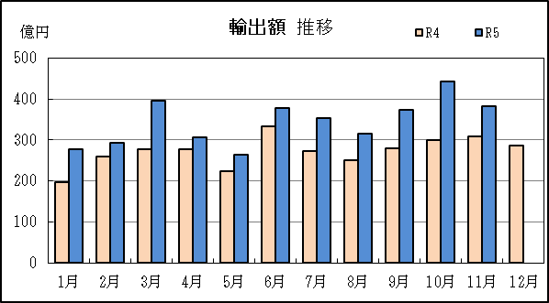
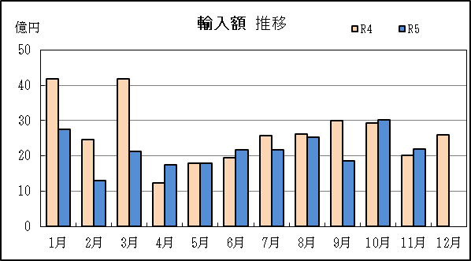
御前崎港 貿易概況

【令和5年11月】 |  |  |  |  |  |  |  |  |  |  |  |  |  |  |  |  | （単位：百万円、％）
区 分 |  | 輸 出 額 |  |  |  | 輸 入 額 |  |  |  | 輸出入額 |  |  |  | 差引額(▲は輸入超過）
 |  | 前年同期比 |  | 管内比 |  | 前年同期比 |  | 管内比 |  | 前年同期比 |  | 管内比 |  | 前年同期比 |  | 管内比
御前崎港 |  |  | 38,243 |  |  |  | 2,186 |  |  |  | 40,429 |  |  |  | 36,057
 |  | 123.7 |  | 1.8 |  | 109.1 |  | 0.2 |  | 122.9 |  | 1.2 |  | 124.8 |  | －
名古屋税関 管 内 |  |  | 2,160,901 |  |  |  | 1,225,809 |  |  |  | 3,386,710 |  |  |  | 935,092
 |  | 107.2 |  | － |  | 101.7 |  | － |  | 105.2 |  | － |  | 115.3 |  | －

【推移】 |  |  |  |  |  |  |  |  |  |  |  |  |  |  |  |  | （単位：百万円、％）
期 間 |  | 輸 出 額 |  |  |  | 輸 入 額 |  |  |  | 輸出入額 |  |  |  | 差引額(▲は輸入超過）
 |  | 金 額 |  |  | 前 年 同期比 | 金 額 |  |  | 前 年 同期比 | 金 額 |  |  | 前 年 同期比 | 金 額 |  |  | 前 年 同期比
平成30年 |  |  | 291,069 |  | 104.4 |  | 18,682 |  | 103.2 |  | 309,751 |  | 104.4 |  | 272,387 |  | 104.5
令和元年 |  |  | 282,794 |  | 97.2 |  | 24,817 |  | 132.8 |  | 307,612 |  | 99.3 |  | 257,977 |  | 94.7
令和2年 |  |  | 298,067 |  | 105.4 |  | 17,315 |  | 69.8 |  | 315,382 |  | 102.5 |  | 280,753 |  | 108.8
令和3年 |  |  | 366,073 |  | 122.8 |  | 23,288 |  | 134.5 |  | 389,361 |  | 123.5 |  | 342,785 |  | 122.1
令和4年 |  |  | 327,018 |  | 89.3 |  | 31,531 |  | 135.4 |  | 358,549 |  | 92.1 |  | 295,487 |  | 86.2
令和3年 | 下期 |  | 172,019 |  | 96.0 |  | 11,602 |  | 131.4 |  | 183,620 |  | 97.7 |  | 160,417 |  | 94.2
令和4年 | 上期 |  | 157,043 |  | 80.9 |  | 15,805 |  | 135.2 |  | 172,848 |  | 84.0 |  | 141,238 |  | 77.4
令和4年 | 下期 |  | 169,975 |  | 98.8 |  | 15,726 |  | 135.6 |  | 185,702 |  | 101.1 |  | 154,249 |  | 96.2
令和5年 | 上期 |  | 191,431 |  | 121.9 |  | 11,887 |  | 75.2 |  | 203,317 |  | 117.6 |  | 179,544 |  | 127.1
令和4年 | １月 |  | 19,698 |  | 72.1 |  | 4,183 |  | 359.8 |  | 23,881 |  | 83.9 |  | 15,515 |  | 59.4
 | ２月 |  | 26,044 |  | 77.0 |  | 2,467 |  | 131.7 |  | 28,510 |  | 79.9 |  | 23,577 |  | 73.8
 | ３月 |  | 27,796 |  | 72.0 |  | 4,183 |  | 137.7 |  | 31,979 |  | 76.8 |  | 23,614 |  | 66.4
 | ４月 |  | 27,818 |  | 85.4 |  | 1,235 |  | 61.6 |  | 29,053 |  | 84.0 |  | 26,583 |  | 86.9
 | ５月 |  | 22,418 |  | 70.5 |  | 1,796 |  | 140.6 |  | 24,214 |  | 73.2 |  | 20,621 |  | 67.6
 | ６月 |  | 33,269 |  | 111.0 |  | 1,941 |  | 83.3 |  | 35,210 |  | 109.0 |  | 31,328 |  | 113.3
 | ７月 |  | 27,223 |  | 79.7 |  | 2,576 |  | 136.0 |  | 29,799 |  | 82.6 |  | 24,646 |  | 76.4
 | ８月 |  | 25,076 |  | 85.9 |  | 2,610 |  | 121.1 |  | 27,686 |  | 88.3 |  | 22,466 |  | 83.0
 | ９月 |  | 28,012 |  | 96.6 |  | 3,009 |  | 167.2 |  | 31,021 |  | 100.7 |  | 25,003 |  | 91.9
 | 10月 |  | 30,066 |  | 107.5 |  | 2,937 |  | 121.5 |  | 33,002 |  | 108.6 |  | 27,129 |  | 106.2
 | 11月 |  | 30,904 |  | 123.6 |  | 2,004 |  | 120.4 |  | 32,908 |  | 123.4 |  | 28,900 |  | 123.9
 | 12月 |  | 28,696 |  | 107.5 |  | 2,591 |  | 155.1 |  | 31,286 |  | 110.3 |  | 26,105 |  | 104.4
令和5年 | １月 |  | 27,678 |  | 140.5 |  | 2,760 |  | 66.0 |  | 30,438 |  | 127.5 |  | 24,917 |  | 160.6
 | ２月 |  | 29,337 |  | 112.6 |  | 1,299 |  | 52.7 |  | 30,637 |  | 107.5 |  | 28,038 |  | 118.9
 | ３月 |  | 39,605 |  | 142.5 |  | 2,130 |  | 50.9 |  | 41,735 |  | 130.5 |  | 37,475 |  | 158.7
 | ４月 |  | 30,722 |  | 110.4 |  | 1,737 |  | 140.7 |  | 32,459 |  | 111.7 |  | 28,985 |  | 109.0
 | ５月 |  | 26,380 |  | 117.7 |  | 1,781 |  | 99.1 |  | 28,161 |  | 116.3 |  | 24,599 |  | 119.3
 | ６月 |  | 37,709 |  | 113.3 |  | 2,179 |  | 112.3 |  | 39,888 |  | 113.3 |  | 35,529 |  | 113.4
 | ７月 |  | 35,439 |  | 130.2 |  | 2,179 |  | 84.6 |  | 37,618 |  | 126.2 |  | 33,260 |  | 134.9
 | ８月 |  | 31,556 |  | 125.8 |  | 2,526 |  | 96.8 |  | 34,081 |  | 123.1 |  | 29,030 |  | 129.2
 | ９月 |  | 37,405 |  | 133.5 |  | 1,854 |  | 61.6 |  | 39,259 |  | 126.6 |  | 35,550 |  | 142.2
 | 10月 |  | 44,213 |  | 147.1 |  | 3,013 |  | 102.6 |  | 47,226 |  | 143.1 |  | 41,199 |  | 151.9
 | 11月 |  | 38,243 |  | 123.7 |  | 2,186 |  | 109.1 |  | 40,429 |  | 122.9 |  | 36,057 |  | 124.8
 | 12月
・令和4年以前：確定値
・令和5年：輸出の10月分並びに輸入、輸出入及び差引の9月分以前は、確報値
・管内比とは、御前崎港が名古屋税関管内に占める割合

【推移グラフ】

P14
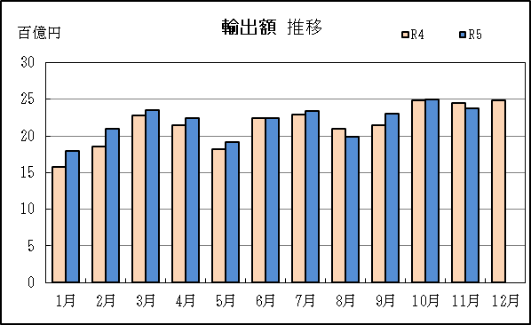
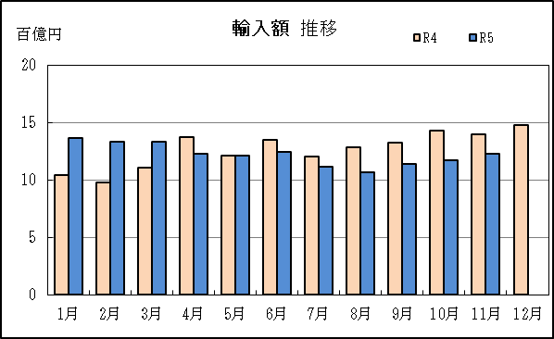
清水税関支署管内（静岡県） 貿易概況

【令和5年11月】 |  |  |  |  |  |  |  |  |  |  |  |  |  |  |  |  | （単位：百万円、％）
区 分 |  |  |  | 静 岡 県 |  |  |  |  |  |  |  |  |  | 名古屋税関 |  | 全 国
 |  |  |  |  |  | 清 水 港 |  | 田子の浦港 |  | 御前崎港 |  | 静岡空港
輸 出 額 |  |  |  | 238,168 |  | 199,105 |  | 820 |  | 38,243 |  | － |  | 2,160,901 |  | 8,819,588
 |  | 前年同期比 |  | 97.3 |  | 93.5 |  | 96.0 |  | 123.7 |  | － |  | 107.2 |  | 99.8
 |  | 全 国 比 |  | 2.7 |  | 2.3 |  | 0.0 |  | 0.4 |  | － |  | 24.5 |  | 100.0
輸 入 額 |  |  |  | 122,743 |  | 117,569 |  | 2,988 |  | 2,186 |  | － |  | 1,225,809 |  | 9,596,527
 |  | 前年同期比 |  | 87.7 |  | 88.1 |  | 65.8 |  | 109.1 |  | － |  | 101.7 |  | 88.1
 |  | 全 国 比 |  | 1.3 |  | 1.2 |  | 0.0 |  | 0.0 |  | － |  | 12.8 |  | 100.0
輸 出 入 額 |  |  |  | 360,911 |  | 316,674 |  | 3,808 |  | 40,429 |  | － |  | 3,386,710 |  | 18,416,114
 |  | 前年同期比 |  | 93.8 |  | 91.4 |  | 70.6 |  | 122.9 |  | － |  | 105.2 |  | 93.3
 |  | 全 国 比 |  | 2.0 |  | 1.7 |  | 0.0 |  | 0.2 |  | － |  | 18.4 |  | 100.0
差引額（▲は輸入超過） |  |  |  | 115,425 |  | 81,536 |  | ▲ 2,168 |  | 36,057 |  | － |  | 935,092 |  | ▲ 776,939
 |  | 前年同期比 |  | 110.2 |  | 102.5 |  | 58.8 |  | 124.8 |  | － |  | 115.3 |  | 37.8

【推移】 |  |  |  |  |  |  |  |  |  |  |  |  |  |  |  |  | （単位：百万円、％）
期 間 |  | 輸 出 額 |  |  |  | 輸 入 額 |  |  |  | 輸出入額 |  |  |  | 差引額(▲は輸入超過）
 |  | 金 額 |  |  | 前 年 同期比 | 金 額 |  |  | 前 年 同期比 | 金 額 |  |  | 前 年 同期比 | 金 額 |  |  | 前 年 同期比
平成30年 |  |  | 2,185,837 |  | 102.1 |  | 1,106,776 |  | 111.4 |  | 3,292,613 |  | 105.0 |  | 1,079,062 |  | 94.0
令和元年 |  |  | 2,118,111 |  | 96.9 |  | 1,074,422 |  | 97.1 |  | 3,192,533 |  | 97.0 |  | 1,043,689 |  | 96.7
令和2年 |  |  | 1,977,649 |  | 93.4 |  | 957,182 |  | 89.1 |  | 2,934,831 |  | 91.9 |  | 1,020,466 |  | 97.8
令和3年 |  |  | 2,406,941 |  | 121.7 |  | 1,137,761 |  | 118.9 |  | 3,544,702 |  | 120.8 |  | 1,269,180 |  | 124.4
令和4年 |  |  | 2,587,444 |  | 107.5 |  | 1,518,444 |  | 133.5 |  | 4,105,888 |  | 115.8 |  | 1,069,000 |  | 84.2
令和3年 | 下期 |  | 1,204,157 |  | 110.6 |  | 575,626 |  | 121.8 |  | 1,779,782 |  | 114.0 |  | 628,531 |  | 102.1
令和4年 | 上期 |  | 1,192,493 |  | 99.1 |  | 706,103 |  | 125.6 |  | 1,898,596 |  | 107.6 |  | 486,390 |  | 75.9
令和4年 | 下期 |  | 1,394,951 |  | 115.8 |  | 812,341 |  | 141.1 |  | 2,207,291 |  | 124.0 |  | 582,610 |  | 92.7
令和5年 | 上期 |  | 1,265,727 |  | 106.1 |  | 771,484 |  | 109.3 |  | 2,037,211 |  | 107.3 |  | 494,243 |  | 101.6
令和4年 | １月 |  | 157,955 |  | 93.7 |  | 104,139 |  | 129.2 |  | 262,094 |  | 105.2 |  | 53,816 |  | 61.1
 | ２月 |  | 185,214 |  | 95.4 |  | 97,642 |  | 121.7 |  | 282,855 |  | 103.1 |  | 87,572 |  | 76.8
 | ３月 |  | 228,526 |  | 103.1 |  | 110,785 |  | 103.8 |  | 339,311 |  | 103.4 |  | 117,741 |  | 102.5
 | ４月 |  | 214,017 |  | 105.7 |  | 137,205 |  | 135.5 |  | 351,222 |  | 115.7 |  | 76,812 |  | 76.0
 | ５月 |  | 182,437 |  | 91.8 |  | 121,671 |  | 129.6 |  | 304,108 |  | 104.0 |  | 60,766 |  | 58.0
 | ６月 |  | 224,345 |  | 103.2 |  | 134,662 |  | 135.3 |  | 359,007 |  | 113.3 |  | 89,683 |  | 76.1
 | ７月 |  | 229,506 |  | 106.5 |  | 120,210 |  | 118.2 |  | 349,716 |  | 110.2 |  | 109,296 |  | 96.1
 | ８月 |  | 209,193 |  | 108.9 |  | 128,174 |  | 141.5 |  | 337,367 |  | 119.3 |  | 81,019 |  | 79.8
 | ９月 |  | 214,766 |  | 101.0 |  | 132,961 |  | 138.1 |  | 347,727 |  | 112.6 |  | 81,805 |  | 70.3
 | 10月 |  | 248,526 |  | 128.7 |  | 142,797 |  | 156.9 |  | 391,322 |  | 137.7 |  | 105,729 |  | 103.5
 | 11月 |  | 244,721 |  | 127.1 |  | 139,956 |  | 153.5 |  | 384,677 |  | 135.6 |  | 104,765 |  | 103.4
 | 12月 |  | 248,239 |  | 125.2 |  | 148,243 |  | 141.4 |  | 396,482 |  | 130.8 |  | 99,996 |  | 107.1
令和5年 | １月 |  | 179,143 |  | 113.4 |  | 136,519 |  | 131.1 |  | 315,662 |  | 120.4 |  | 42,624 |  | 79.2
 | ２月 |  | 210,327 |  | 113.6 |  | 133,116 |  | 136.3 |  | 343,443 |  | 121.4 |  | 77,212 |  | 88.2
 | ３月 |  | 235,298 |  | 103.0 |  | 133,157 |  | 120.2 |  | 368,455 |  | 108.6 |  | 102,141 |  | 86.8
 | ４月 |  | 224,715 |  | 105.0 |  | 122,996 |  | 89.6 |  | 347,711 |  | 99.0 |  | 101,719 |  | 132.4
 | ５月 |  | 191,860 |  | 105.2 |  | 121,341 |  | 99.7 |  | 313,202 |  | 103.0 |  | 70,519 |  | 116.1
 | ６月 |  | 224,383 |  | 100.0 |  | 124,354 |  | 92.3 |  | 348,737 |  | 97.1 |  | 100,028 |  | 111.5
 | ７月 |  | 234,264 |  | 102.1 |  | 111,552 |  | 92.8 |  | 345,817 |  | 98.9 |  | 122,712 |  | 112.3
 | ８月 |  | 199,106 |  | 95.2 |  | 107,006 |  | 83.5 |  | 306,113 |  | 90.7 |  | 92,100 |  | 113.7
 | ９月 |  | 230,788 |  | 107.5 |  | 114,051 |  | 85.8 |  | 344,839 |  | 99.2 |  | 116,737 |  | 142.7
 | 10月 |  | 250,121 |  | 100.6 |  | 116,988 |  | 81.9 |  | 367,109 |  | 93.8 |  | 133,132 |  | 125.9
 | 11月 |  | 238,168 |  | 97.3 |  | 122,743 |  | 87.7 |  | 360,911 |  | 93.8 |  | 115,425 |  | 110.2
 | 12月
・令和4年以前：確定値
・令和5年：輸出の10月分並びに輸入、輸出入及び差引の9月分以前は、確報値

【推移グラフ】

